OFFER
PHOTO | BRAND | ARTICLE | RRP € | RRP TOT € | QTY | COST € | COST TOT € | COST £ | COST TOT £
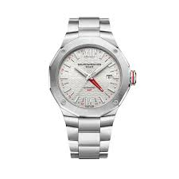 | BAUME & MERCIER | M0A10658 | € 4,250.00 | € 4,250.00 | 1 | € 2,975.00 | € 2,975.00 | £2,632.74 | £2,632.74
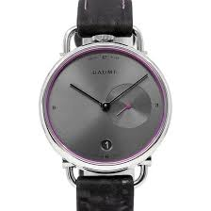 | BAUME & MERCIER | M0A10604 | € 700.00 | € 700.00 | 1 | € 490.00 | € 490.00 | £433.63 | £433.63
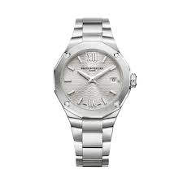 | BAUME & MERCIER | MOA10614 | € 2,650.00 | € 2,650.00 | 1 | € 1,855.00 | € 1,855.00 | £1,641.59 | £1,641.59
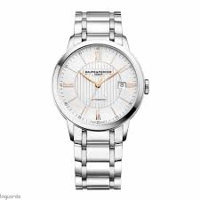 | BAUME & MERCIER | M0A10374 | € 2,950.00 | € 2,950.00 | 1 | € 2,065.00 | € 2,065.00 | £1,827.43 | £1,827.43
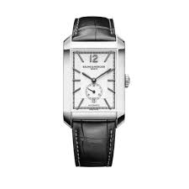 | BAUME & MERCIER | M0A10528 | € 3,150.00 | € 3,150.00 | 1 | € 2,205.00 | € 2,205.00 | £1,951.33 | £1,951.33
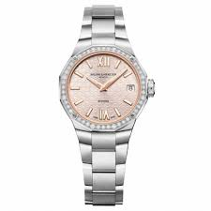 | BAUME & MERCIER | M0A10796 | € 4,500.00 | € 4,500.00 | 1 | € 3,150.00 | € 3,150.00 | £2,787.61 | £2,787.61
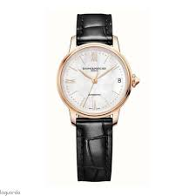 | BAUME & MERCIER | M0A10598 | € 4,700.00 | € 4,700.00 | 1 | € 3,290.00 | € 3,290.00 | £2,911.50 | £2,911.50
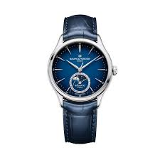 | BAUME & MERCIER | M0A10756 | € 4,950.00 | € 4,950.00 | 1 | € 3,465.00 | € 3,465.00 | £3,066.37 | £3,066.37
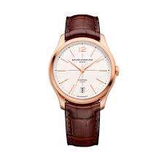 | BAUME & MERCIER | M0A10802 | € 8,900.00 | € 8,900.00 | 1 | € 6,230.00 | € 6,230.00 | £5,513.27 | £5,513.27
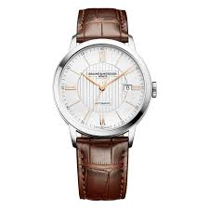 | BAUME & MERCIER | M0A10263 | € 2,800.00 | € 2,800.00 | 1 | € 1,960.00 | € 1,960.00 | £1,734.51 | £1,734.51
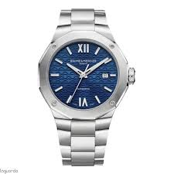 | BAUME & MERCIER | M0A10620 | € 3,100.00 | € 3,100.00 | 1 | € 2,170.00 | € 2,170.00 | £1,920.35 | £1,920.35
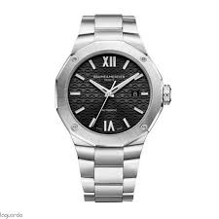 | BAUME & MERCIER | M0A10621 | € 3,100.00 | € 3,100.00 | 1 | € 2,170.00 | € 2,170.00 | £1,920.35 | £1,920.35
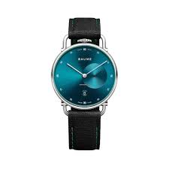 | BAUME & MERCIER | M0A10684 | € 700.00 | € 700.00 | 1 | € 490.00 | € 490.00 | £433.63 | £433.63
 | BAUME & MERCIER | M0A10705 | € 1,650.00 | € 1,650.00 | 1 | € 1,155.00 | € 1,155.00 | £1,022.12 | £1,022.12
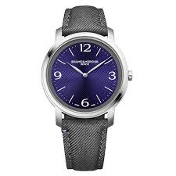 | BAUME & MERCIER | M0A10706 | € 1,650.00 | € 1,650.00 | 1 | € 1,155.00 | € 1,155.00 | £1,022.12 | £1,022.12
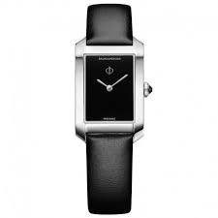 | BAUME & MERCIER | M0A10760 | € 1,800.00 | € 1,800.00 | 1 | € 1,260.00 | € 1,260.00 | £1,115.04 | £1,115.04
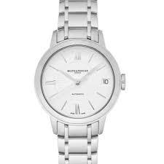 | BAUME & MERCIER | M0A10267 | € 1,950.00 | € 1,950.00 | 1 | € 1,365.00 | € 1,365.00 | £1,207.96 | £1,207.96
 | BAUME & MERCIER | M0A10326 | € 2,100.00 | € 2,100.00 | 1 | € 1,470.00 | € 1,470.00 | £1,300.88 | £1,300.88
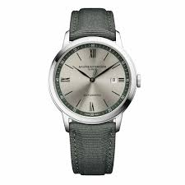 | BAUME & MERCIER | M0A10696 | € 2,100.00 | € 2,100.00 | 1 | € 1,470.00 | € 1,470.00 | £1,300.88 | £1,300.88
 | BAUME & MERCIER | M0A10771 | € 3,550.00 | € 3,550.00 | 1 | € 2,485.00 | € 2,485.00 | £2,199.12 | £2,199.12
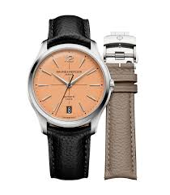 | BAUME & MERCIER | M0A10778 | € 3,550.00 | € 3,550.00 | 1 | € 2,485.00 | € 2,485.00 | £2,199.12 | £2,199.12
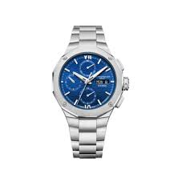 | BAUME & MERCIER | M0A10826 | € 4,200.00 | € 4,200.00 | 1 | € 2,940.00 | € 2,940.00 | £2,601.77 | £2,601.77
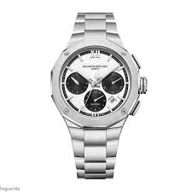 | BAUME & MERCIER | M0A10827 | € 4,200.00 | € 4,200.00 | 1 | € 2,940.00 | € 2,940.00 | £2,601.77 | £2,601.77
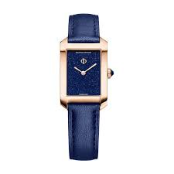 | BAUME & MERCIER | M0A10674 | € 4,300.00 | € 4,300.00 | 1 | € 3,010.00 | € 3,010.00 | £2,663.72 | £2,663.72
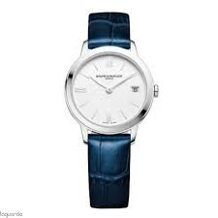 | BAUME & MERCIER | M0A10353 | € 1,300.00 | € 1,300.00 | 1 | € 910.00 | € 910.00 | £805.31 | £805.31
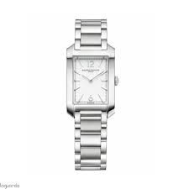 | BAUME & MERCIER | M0A10473 | € 2,050.00 | € 2,050.00 | 1 | € 1,435.00 | € 1,435.00 | £1,269.91 | £1,269.91
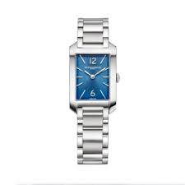 | BAUME & MERCIER | M0A10476 | € 2,050.00 | € 2,050.00 | 1 | € 1,435.00 | € 1,435.00 | £1,269.91 | £1,269.91
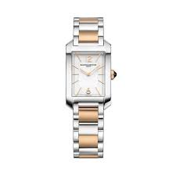 | BAUME & MERCIER | M0A10751 | € 3,450.00 | € 3,450.00 | 1 | € 2,415.00 | € 2,415.00 | £2,137.17 | £2,137.17
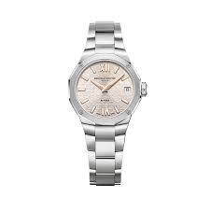 | BAUME & MERCIER | M0A10810 | € 1,950.00 | € 1,950.00 | 1 | € 1,365.00 | € 1,365.00 | £1,207.96 | £1,207.96
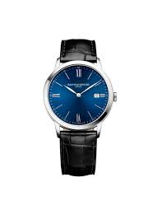 | BAUME & MERCIER | M0A10324 | € 1,300.00 | € 1,300.00 | 1 | € 910.00 | € 910.00 | £805.31 | £805.31
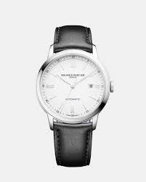 | BAUME & MERCIER | M0A10332 | € 2,100.00 | € 2,100.00 | 1 | € 1,470.00 | € 1,470.00 | £1,300.88 | £1,300.88
 | BAUME & MERCIER | M0A10414 | € 1,300.00 | € 1,300.00 | 1 | € 910.00 | € 910.00 | £805.31 | £805.31
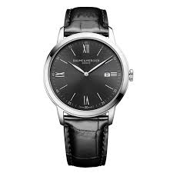 | BAUME & MERCIER | M0A10416 | € 1,300.00 | € 1,300.00 | 1 | € 910.00 | € 910.00 | £805.31 | £805.31
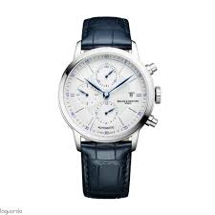 | BAUME & MERCIER | M0A10330 | € 3,300.00 | € 3,300.00 | 1 | € 2,310.00 | € 2,310.00 | £2,044.25 | £2,044.25
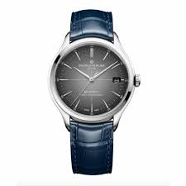 | BAUME & MERCIER | MOA10550 | € 3,550.00 | € 3,550.00 | 1 | € 2,485.00 | € 2,485.00 | £2,199.12 | £2,199.12
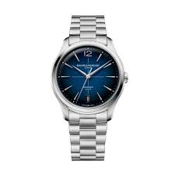 | BAUME & MERCIER | M0A10792 | € 3,700.00 | € 3,700.00 | 1 | € 2,590.00 | € 2,590.00 | £2,292.04 | £2,292.04
 | BLANCPAIN | N05054O001040N001S | € 28,600.00 | € 28,600.00 | 1 | € 20,020.00 | € 20,020.00 | £17,716.81 | £17,716.81
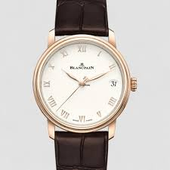 | BLANCPAIN | N061270011027N055B |  | € - | 1 | € - | € - | £- | £-
 | BLANCPAIN | N06653O015042N055B |  | € - | 1 | € - | € - | £- | £-
 | BLANCPAIN | N05010O12B040NO64A | € 18,350.00 | € 18,350.00 | 1 | € 12,845.00 | € 12,845.00 | £11,367.26 | £11,367.26
 | BREITLING | AB3113171L1A1 | € 5,900.00 | € 5,900.00 | 1 | € 4,130.00 | € 4,130.00 | £3,654.87 | £3,654.87
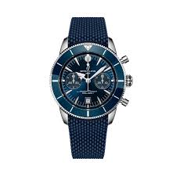 | BREITLING | AB0156161C1S1 | € 9,100.00 | € 9,100.00 | 1 | € 6,370.00 | € 6,370.00 | £5,637.17 | £5,637.17
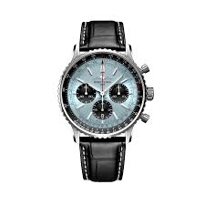 | BREITLING | AB0138241C1P1 | € 9,500.00 | € 9,500.00 | 1 | € 6,650.00 | € 6,650.00 | £5,884.96 | £5,884.96
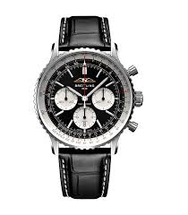 | BREITLING | AB0138211B1P1 | € 9,500.00 | € 19,000.00 | 2 | € 6,650.00 | € 13,300.00 | £5,884.96 | £11,769.91
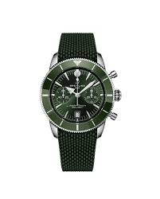 | BREITLING | AB0156361L1S1 | € 9,100.00 | € 9,100.00 | 1 | € 6,370.00 | € 6,370.00 | £5,637.17 | £5,637.17
 | BREITLING | AB3111361L1A1 | € 6,550.00 | € 6,550.00 | 1 | € 4,585.00 | € 4,585.00 | £4,057.52 | £4,057.52
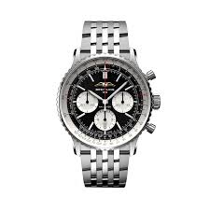 | BREITLING | AB0138211B1A1 | € 9,850.00 | € 9,850.00 | 1 | € 6,895.00 | € 6,895.00 | £6,101.77 | £6,101.77
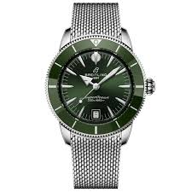 | BREITLING | AB3110361L1A1 | € 6,550.00 | € 6,550.00 | 1 | € 4,585.00 | € 4,585.00 | £4,057.52 | £4,057.52
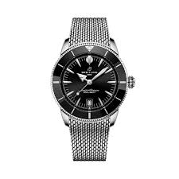 | BREITLING | AB3111241B1A1 | € 6,550.00 | € 6,550.00 | 1 | € 4,585.00 | € 4,585.00 | £4,057.52 | £4,057.52
 | BREITLING | AB3111361L1A1 | € 6,550.00 | € 6,550.00 | 1 | € 4,585.00 | € 4,585.00 | £4,057.52 | £4,057.52
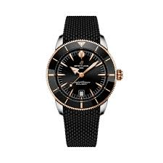 | BREITLING | UB3111241B1S1 | € 8,100.00 | € 8,100.00 | 1 | € 5,670.00 | € 5,670.00 | £5,017.70 | £5,017.70
 | BREITLING | AB3112361L1A1 | € 6,550.00 | € 6,550.00 | 1 | € 4,585.00 | € 4,585.00 | £4,057.52 | £4,057.52
 | BREITLING | AB0139211G1P1 | € 9,500.00 | € 9,500.00 | 1 | € 6,650.00 | € 6,650.00 | £5,884.96 | £5,884.96
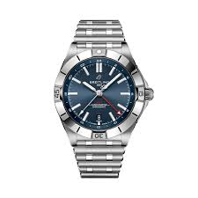 | BREITLING | A32398101C1A1 | € 6,300.00 | € 6,300.00 | 1 | € 4,410.00 | € 4,410.00 | £3,902.65 | £3,902.65
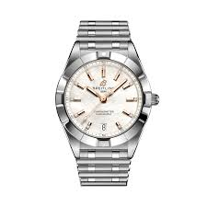 | BREITLING | A77310101A4A1 | € 5,500.00 | € 5,500.00 | 1 | € 3,850.00 | € 3,850.00 | £3,407.08 | £3,407.08
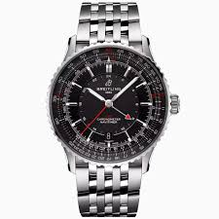 | BREITLING | A32310251B1A1 | € 6,300.00 | € 6,300.00 | 1 | € 4,410.00 | € 4,410.00 | £3,902.65 | £3,902.65
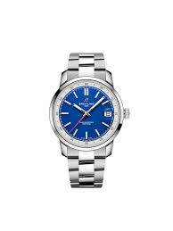 | BREITLING | AB3113A71C1A1 | € 5,900.00 | € 5,900.00 | 1 | € 4,130.00 | € 4,130.00 | £3,654.87 | £3,654.87
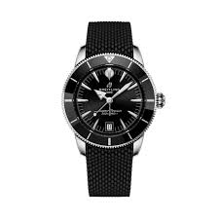 | BREITLING | AB3110241B1S1 | € 6,250.00 | € 6,250.00 | 1 | € 4,375.00 | € 4,375.00 | £3,871.68 | £3,871.68
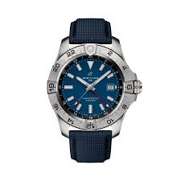 | BREITLING | A32320101C1X1 | € 5,450.00 | € 5,450.00 | 1 | € 3,815.00 | € 3,815.00 | £3,376.11 | £3,376.11
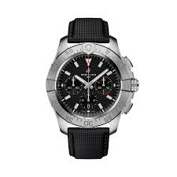 | BREITLING | AB0147101B1X1 | € 7,900.00 | € 7,900.00 | 1 | € 5,530.00 | € 5,530.00 | £4,893.81 | £4,893.81
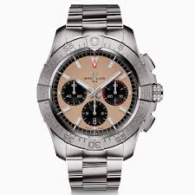 | BREITLING | AB0147101A1A1 | € 8,200.00 | € 8,200.00 | 1 | € 5,740.00 | € 5,740.00 | £5,079.65 | £5,079.65
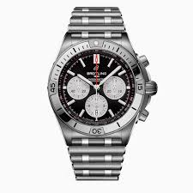 | BREITLING | AB0134101B1A1 | € 9,400.00 | € 9,400.00 | 1 | € 6,580.00 | € 6,580.00 | £5,823.01 | £5,823.01
 | BREITLING | EB0136251M1S1 | € 11,100.00 | € 11,100.00 | 1 | € 7,770.00 | € 7,770.00 | £6,876.11 | £6,876.11
 | BREITLING | SB01462A1L1X1 | € 9,600.00 | € 9,600.00 | 1 | € 6,720.00 | € 6,720.00 | £5,946.90 | £5,946.90
 | BREITLING | A32398101A1A1 | € 6,300.00 | € 6,300.00 | 1 | € 4,410.00 | € 4,410.00 | £3,902.65 | £3,902.65
 | BREITLING | AB0138211B1P1 | € 9,500.00 | € 9,500.00 | 1 | € 6,650.00 | € 6,650.00 | £5,884.96 | £5,884.96
 | BREITLING | AB3110361L1S1 | € 6,250.00 | € 6,250.00 | 1 | € 4,375.00 | € 4,375.00 | £3,871.68 | £3,871.68
 | BREITLING | AB0156161C1A1 | € 9,400.00 | € 9,400.00 | 1 | € 6,580.00 | € 6,580.00 | £5,823.01 | £5,823.01
 | BREITLING | A32398101C1A1 | € 6,300.00 | € 6,300.00 | 1 | € 4,410.00 | € 4,410.00 | £3,902.65 | £3,902.65
 | BREITLING | A17375E71C1A1 | € 5,650.00 | € 5,650.00 | 1 | € 3,955.00 | € 3,955.00 | £3,500.00 | £3,500.00
 | BREITLING | AB0138241G1A1 | € 9,850.00 | € 9,850.00 | 1 | € 6,895.00 | € 6,895.00 | £6,101.77 | £6,101.77
 | BREITLING | A10380101A4A1 | € 6,750.00 | € 6,750.00 | 1 | € 4,725.00 | € 4,725.00 | £4,181.42 | £4,181.42
 | BREITLING | AB0137211B1A1 | € 9,850.00 | € 9,850.00 | 1 | € 6,895.00 | € 6,895.00 | £6,101.77 | £6,101.77
 | BREITLING | A10380101C1A1 | € 5,500.00 | € 5,500.00 | 1 | € 3,850.00 | € 3,850.00 | £3,407.08 | £3,407.08
 | CHANEL | H5695 | € 5,800.00 | € 5,800.00 | 1 | € 4,060.00 | € 4,060.00 | £3,592.92 | £3,592.92
 | CHANEL | H5699 | € 7,650.00 | € 7,650.00 | 1 | € 5,355.00 | € 5,355.00 | £4,738.94 | £4,738.94
 | CHANEL | H5701 | € 7,550.00 | € 7,550.00 | 1 | € 5,285.00 | € 5,285.00 | £4,676.99 | £4,676.99
 | CHANEL | H5696 | € 7,650.00 | € 7,650.00 | 1 | € 5,355.00 | € 5,355.00 | £4,738.94 | £4,738.94
 | CHANEL | H6515 | € 10,100.00 | € 10,100.00 | 1 | € 7,070.00 | € 7,070.00 | £6,256.64 | £6,256.64
 | CHANEL | H5705 | € 9,750.00 | € 9,750.00 | 1 | € 6,825.00 | € 6,825.00 | £6,039.82 | £6,039.82
 | CHANEL | H5703 | € 7,550.00 | € 7,550.00 | 1 | € 5,285.00 | € 5,285.00 | £4,676.99 | £4,676.99
 | CHANEL | H5697 | € 8,000.00 | € 8,000.00 | 1 | € 5,600.00 | € 5,600.00 | £4,955.75 | £4,955.75
 | CHANEL | H5696 | € 7,650.00 | € 7,650.00 | 1 | € 5,355.00 | € 5,355.00 | £4,738.94 | £4,738.94
 | CHANEL | H5696 | € 7,650.00 | € 7,650.00 | 1 | € 5,355.00 | € 5,355.00 | £4,738.94 | £4,738.94
 | CHANEL | H10312 | € 9,850.00 | € 9,850.00 | 1 | € 6,895.00 | € 6,895.00 | £6,101.77 | £6,101.77
 | CHANEL | H7022 | € 5,500.00 | € 5,500.00 | 1 | € 3,850.00 | € 3,850.00 | £3,407.08 | £3,407.08
 | CHANEL | H7022 | € 5,500.00 | € 5,500.00 | 1 | € 3,850.00 | € 3,850.00 | £3,407.08 | £3,407.08
 | CHANEL | H7942 | € 6,200.00 | € 6,200.00 | 1 | € 4,340.00 | € 4,340.00 | £3,840.71 | £3,840.71
 | CHANEL | H5696 | € 7,650.00 | € 7,650.00 | 1 | € 5,355.00 | € 5,355.00 | £4,738.94 | £4,738.94
 | CHANEL | H5696 | € 7,650.00 | € 7,650.00 | 1 | € 5,355.00 | € 5,355.00 | £4,738.94 | £4,738.94
 | CHANEL | H9540 | € 15,900.00 | € 15,900.00 | 1 | € 11,130.00 | € 11,130.00 | £9,849.56 | £9,849.56
 | CHANEL | H9657 | € 12,400.00 | € 12,400.00 | 1 | € 8,680.00 | € 8,680.00 | £7,681.42 | £7,681.42
 | CHANEL | H5705 | € 9,750.00 | € 9,750.00 | 1 | € 6,825.00 | € 6,825.00 | £6,039.82 | £6,039.82
 | CHANEL | H5703 | € 7,550.00 | € 7,550.00 | 1 | € 5,285.00 | € 5,285.00 | £4,676.99 | £4,676.99
 | CHANEL | H10312 | € 9,850.00 | € 9,850.00 | 1 | € 6,895.00 | € 6,895.00 | £6,101.77 | £6,101.77
 | CHANEL | H5698 | € 5,800.00 | € 5,800.00 | 1 | € 4,060.00 | € 4,060.00 | £3,592.92 | £3,592.92
 | CHANEL | H62125 | € 5,500.00 | € 5,500.00 | 1 | € 3,850.00 | € 3,850.00 | £3,407.08 | £3,407.08
 | CHANEL | H6951 | € 6,350.00 | € 6,350.00 | 1 | € 4,445.00 | € 4,445.00 | £3,933.63 | £3,933.63
 | CHANEL | H7022 | € 5,500.00 | € 5,500.00 | 1 | € 3,850.00 | € 3,850.00 | £3,407.08 | £3,407.08
 | CHANEL | H7942 | € 6,200.00 | € 6,200.00 | 1 | € 4,340.00 | € 4,340.00 | £3,840.71 | £3,840.71
 | CHANEL | H5700 | € 8,000.00 | € 8,000.00 | 1 | € 5,600.00 | € 5,600.00 | £4,955.75 | £4,955.75
 | CHOPARD | 168638-3001 | € 7,800.00 | € 7,800.00 | 1 | € 5,460.00 | € 5,460.00 | £4,831.86 | £4,831.86
 | CHOPARD | 278475-3038 | € 24,000.00 | € 24,000.00 | 1 | € 16,800.00 | € 16,800.00 | £14,867.26 | £14,867.26
 | CHOPARD | 278475-3038 | € 24,000.00 | € 24,000.00 | 1 | € 16,800.00 | € 16,800.00 | £14,867.26 | £14,867.26
 | CHOPARD | 278573-3011 | € 7,600.00 | € 7,600.00 | 1 | € 5,320.00 | € 5,320.00 | £4,707.96 | £4,707.96
 | CHOPARD | 278573-6013 | € 9,520.00 | € 9,520.00 | 1 | € 6,664.00 | € 6,664.00 | £5,897.35 | £5,897.35
 | CHOPARD | 278559-3002 | € 11,300.00 | € 11,300.00 | 1 | € 7,910.00 | € 7,910.00 | £7,000.00 | £7,000.00
 | CHOPARD | 278582-3001 | € 6,520.00 | € 6,520.00 | 1 | € 4,564.00 | € 4,564.00 | £4,038.94 | £4,038.94
 | CHOPARD | 298609-3002 | € 23,200.00 | € 23,200.00 | 1 | € 16,240.00 | € 16,240.00 | £14,371.68 | £14,371.68
 | GUCCI | YA126397 | € 2,200.00 | € 2,200.00 | 1 | € 1,540.00 | € 1,540.00 | £1,362.83 | £1,362.83
 | GUCCI | YA166501 | € 1,900.00 | € 1,900.00 | 1 | € 1,330.00 | € 1,330.00 | £1,176.99 | £1,176.99
 | GUCCI | YA166506 | € 1,900.00 | € 1,900.00 | 1 | € 1,330.00 | € 1,330.00 | £1,176.99 | £1,176.99
 | GUCCI | YA166507 | € 1,900.00 | € 1,900.00 | 1 | € 1,330.00 | € 1,330.00 | £1,176.99 | £1,176.99
 | GUCCI | YA166508 | € 1,900.00 | € 1,900.00 | 1 | € 1,330.00 | € 1,330.00 | £1,176.99 | £1,176.99
 | GUCCI | YA151542 | € 2,500.00 | € 2,500.00 | 1 | € 1,750.00 | € 1,750.00 | £1,548.67 | £1,548.67
 | GUCCI | YA167513 | € 1,550.00 | € 1,550.00 | 1 | € 1,085.00 | € 1,085.00 | £960.18 | £960.18
 | GUCCI | YA163508 | € 2,100.00 | € 2,100.00 | 1 | € 1,470.00 | € 1,470.00 | £1,300.88 | £1,300.88
 | GUCCI | YA163509 | € 1,900.00 | € 1,900.00 | 1 | € 1,330.00 | € 1,330.00 | £1,176.99 | £1,176.99
 | GUCCI | YA166509 | € 1,700.00 | € 1,700.00 | 1 | € 1,190.00 | € 1,190.00 | £1,053.10 | £1,053.10
 | GUCCI | YA166404 | € 2,400.00 | € 2,400.00 | 1 | € 1,680.00 | € 1,680.00 | £1,486.73 | £1,486.73
 | GUCCI | YA126389 | € 2,200.00 | € 2,200.00 | 1 | € 1,540.00 | € 1,540.00 | £1,362.83 | £1,362.83
 | GUCCI | YA126388 | € 2,000.00 | € 2,000.00 | 1 | € 1,400.00 | € 1,400.00 | £1,238.94 | £1,238.94
 | GUCCI | YA136354 | € 2,000.00 | € 2,000.00 | 1 | € 1,400.00 | € 1,400.00 | £1,238.94 | £1,238.94
 | GUCCI | YA163407 | € 1,500.00 | € 1,500.00 | 1 | € 1,050.00 | € 1,050.00 | £929.20 | £929.20
 | GUCCI | YA163405 | € 1,800.00 | € 1,800.00 | 1 | € 1,260.00 | € 1,260.00 | £1,115.04 | £1,115.04
 | HUBLOT | 585.CM.1470.CM | € 12,500.00 | € 12,500.00 | 1 | € 8,750.00 | € 8,750.00 | £7,743.36 | £7,743.36
 | HUBLOT | 542.NX.2611.RX | € 8,200.00 | € 8,200.00 | 1 | € 5,740.00 | € 5,740.00 | £5,079.65 | £5,079.65
 | HUBLOT | 581.NX.2611.RX | € 6,400.00 | € 6,400.00 | 1 | € 4,480.00 | € 4,480.00 | £3,964.60 | £3,964.60
 | HUBLOT | 457.NX.7170.NX | € 13,600.00 | € 13,600.00 | 1 | € 9,520.00 | € 9,520.00 | £8,424.78 | £8,424.78
 | HUBLOT | 542.CM.7170.RX | € 10,500.00 | € 10,500.00 | 1 | € 7,350.00 | € 7,350.00 | £6,504.42 | £6,504.42
 | HUBLOT | 511.CM.7170.RX | € 10,500.00 | € 10,500.00 | 1 | € 7,350.00 | € 7,350.00 | £6,504.42 | £6,504.42
 | HUBLOT | 565.NX.2611.RX | € 7,900.00 | € 7,900.00 | 1 | € 5,530.00 | € 5,530.00 | £4,893.81 | £4,893.81
...

